Dashboard
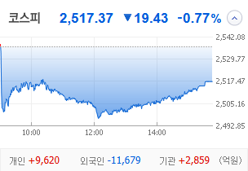
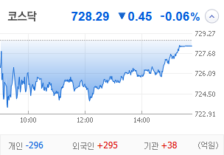
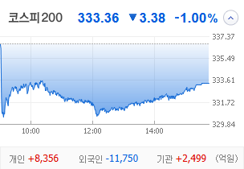
KOSPI | KOSDAQ | KOSPI 200 | 상승종목 |  |  |  |  |  |  |  | 종목별 투자정보
 |  |  | 번호 | 구분 | 종목번호 | 종목명 | 현재가 | 전일비 | 등락률 | URL | 종목명 | 진양화학
 |  |  | 1 | KOSPI | 051630 | 진양화학 | 4,655 | △ 1,055 | 29% | ▶ | 현재가 |  |  |  | 4,655
 |  |  | 2 |  | 010100 | 한국무브넥스 | 5,990 | △ 1,130 | 23% | ▶ | 전일비 |  |  |  | △ 1,055
 |  |  | 3 |  | 003780 | 진양산업 | 11,280 | △ 2,000 | 22% | ▶ | 등락률 |  |  |  | 29%
 |  |  | 4 |  | 005420 | 코스모화학 | 20,200 | △ 2,840 | 16% | ▶ | 거래량 |  |  |  | 4,035,730
다우산업 | 나스닥 | S&P 500 | 5 |  | 000810 | 삼성화재 | 381,500 | △ 40,000 | 12% | ▶ | 시가총액(억) |  |  |  | 987
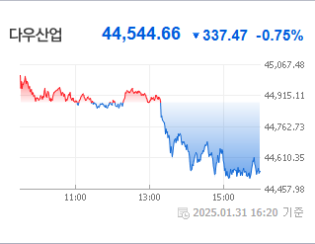
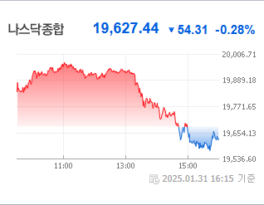
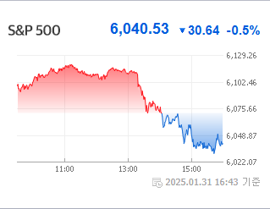
 |  |  | 6 |  | 010770 | 평화홀딩스 | 4,010 | △ 420 | 12% | ▶ | 영업이익(억) |  |  |  | -21
 |  |  | 7 |  | 010640 | 진양폴리 | 7,480 | △ 670 | 10% | ▶ | 외국인비율(%) |  |  |  | 0.5
 |  |  | 8 |  | 032830 | 삼성생명 | 89,100 | △ 7,900 | 10% | ▶ | PER(배) |  |  |  | -20.69
 |  |  | 9 |  | 073240 | 금호타이어 | 5,250 | △ 430 | 9% | ▶ | ROE(%) |  |  |  | -6.45
 |  |  | 10 |  | 000815 | 삼성화재우 | 284,500 | △ 20,500 | 8% | ▶ | PBR(배) |  |  |  | 2.72
USD환율 | JPY환율 | EUR환율 | 1 | KOSDAQ | 033160 | 엠케이전자 | 8,890 | ▲ 2,050 | 30% | ▶
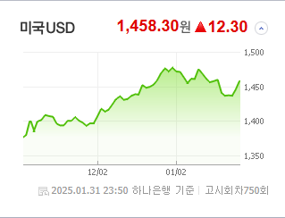
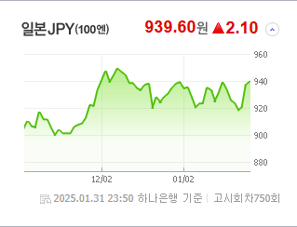
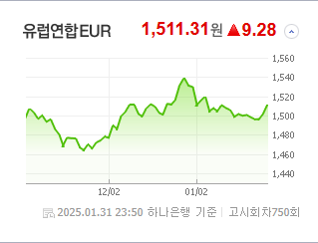
 |  |  | 2 |  | 032580 | 피델릭스 | 1,540 | ▲ 355 | 30% | ▶ | 종목별 전자공시 |  |  | 오늘의 리포트
 |  |  | 3 |  | 900290 | GRT | 4,255 | ▲ 980 | 30% | ▶ | 파일명 |  | URL | 구분 | 개수
 |  |  | 4 |  | 300080 | 플리토 | 20,850 | ▲ 4,800 | 30% | ▶ | 매출액또는손익구조30%(대규모법인은15%)이상변경 |  | ▶ | 시황정보 | 0
 |  |  | 5 |  | 232680 | 라온테크 | 8,820 | ▲ 2,030 | 30% | ▶ |  |  |  | 투자정보 | 0
 |  |  | 6 |  | 402030 | 코난테크놀로지 | 25,450 | △ 5,000 | 24% | ▶ |  |  |  | 종목분석 | 0
WTI | 유가 | 금 | 7 |  | 317830 | 에스피시스템스 | 8,560 | △ 1,670 | 24% | ▶ |  |  |  | 산업분석 | 0
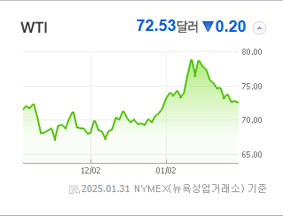
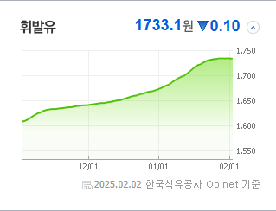
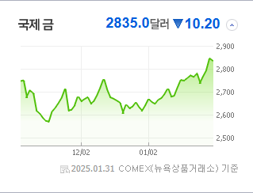
 |  |  | 8 |  | 450520 | 인스웨이브시스템즈 | 4,625 | △ 855 | 23% | ▶ |  |  |  | 경제분석 | 0
 |  |  | 9 |  | 160190 | 하이젠알앤엠 | 38,500 | △ 7,050 | 22% | ▶ |  |  |  | 경제전망리포트
 |  |  | 10 |  | 277810 | 레인보우로보틱스 | 299,500 | △ 52,500 | 21% | ▶ |  |  |  | 2024년 11월 경제전망보고서(Indigo Book)_FFFFF.pdf

 | 전일대비
손해보험 | 8.53%
생명보험 | 7.94%
양방향미디어와서비스 | 6.26%
담배 | 4.44%
소프트웨어 | 4.39%
IT서비스 | 3.38%
게임엔터테인먼트 | 3.37%
항공화물운송과물류 | 2.90%
건강관리업체및서비스 | 2.64%
증권 | 2.59%
은행 | 2.58%
카드 | 2.56%
다각화된통신서비스 | 2.11%
디스플레이패널 | 2.01%
해운사 | 1.85%
사무용전자제품 | 1.84%
판매업체 | 1.38%
생물공학 | 1.34%
화장품 | 1.33%
조선 | 1.20%
출판 | 1.15%
무선통신서비스 | 1.05%
항공사 | 1.02%
음료 | 0.91%
광고 | 0.82%
자동차부품 | 0.76%
기계 | 0.72%
업종별 시세 |  |  | 주요 뉴스 |  |  |  |  |  |  |  | 종목별 뉴스공시
 |  |  | 어제의 주요 증시 뉴스는 '고영이 자체 개발한 의료용 로봇이 미 FDA 승인을 받으면서 17조 원 규모의 시장 공략이 기대된다'입니다. 한편, MBK와 고려아연 간의 경영권 분쟁, 주요 ETF들의 성과, 중국 AI 스타트업 딥시크의 영향으로 관련주가 약진하는 등 다양한 소식이 있었습니다. |  |  |  |  |  |  |  | 제목 |  |  | URL | 종목명
 |  |  |  |  |  |  |  |  |  |  | 코스닥, 딥시크 쇼크에 반도체 약세…외인·기관 팔자 |  |  | ▶ | 진양화학
 |  |  |  |  |  |  |  |  |  |  | 코스닥, 딥시크 쇼크에 반도체 약세…외인·기관 팔자 |  |  | ▶ | 한국무브넥스
 |  |  |  |  |  |  |  |  |  |  | 코스닥, 딥시크 쇼크에 반도체 약세…외인·기관 팔자 |  |  | ▶ | 진양산업
 |  |  | 출처 |  | 제목 |  |  |  |  | URL | 자동차보험료 3500원 내릴게요…‘상생금융’ 체감되나요? [세모금] |  |  | ▶ | 삼성화재
 |  |  | 매일경제 |  | 테슬라 초기 투자자는 알아봤다···17조 시장 노리는 1조 韓 로봇주 [매일 돈이 보이는 습관 M+] |  |  |  |  | ▶ | 코스닥, 딥시크 쇼크에 반도체 약세…외인·기관 팔자 |  |  | ▶ | 평화홀딩스
 |  |  | 이데일리 |  | MBK·고려아연, SMC의 영풍 지분 취득 자금 출처 놓고 '공방' |  |  |  |  | ▶ | "폭탄 맞을 판"…수십억 땅 자식 물려주려던 父 걱정 던 비결 |  |  | ▶ | 삼성생명
 |  |  | 파이낸셜뉴스 |  | 폭넓은 데이터로 유망주 선별... '밸류업지수'보다 높은 수익률 [이런 펀드 어때요?] |  |  |  |  | ▶ | 타이어 3사, 해외매출 비중 80%...글로벌 스포츠 마케팅 치열 |  |  | ▶ | 금호타이어
 |  |  | 파이낸셜뉴스 |  | 딥시크' 수혜주 웃었다… 中기술주·인터넷 투자 ETF 약진 [ETF 스퀘어] |  |  |  |  | ▶ | 폭넓은 데이터로 유망주 선별... '밸류업지수'보다 높은 수익률 [이런... |  |  | ▶ | 삼성화재우
 |  |  | 파이낸셜뉴스 |  | 부모님과 함께 사는 3년차 직장인 "슬슬 독립하고 싶은데 자금마련 어떻게" [재테크 Q&A] |  |  |  |  | ▶ | 위기가 기회…수혜주는 어디[딥시크 파장 주가 어디로③] |  |  | ▶ | 엠케이전자
 |  |  | 파이낸셜뉴스 |  | 작년 자사주 소각 13조9천억 7년만에 최대 |  |  |  |  | ▶ | 위기가 기회…수혜주는 어디[딥시크 파장 주가 어디로③] |  |  | ▶ | 피델릭스
 |  |  | 한국경제 |  | 전세계 흔든 中 딥시크…덩달아 뛰는 '관시株' |  |  |  |  | ▶ | 위기가 기회…수혜주는 어디[딥시크 파장 주가 어디로③] |  |  | ▶ | GRT
 |  |  | 파이낸셜뉴스 |  | 꼴찌 설움' 벗은 한국증시, 1월 수익률 글로벌 상위권 |  |  |  |  | ▶ | 딥시크 쇼크'에 韓 증시도 출렁…2월 주도주 바뀔까 |  |  | ▶ | 플리토
 |  |  | 한국경제 |  | "국대급 아이돌 뜬다"…주가 폭발한 엔터주 '최고 승자'는 |  |  |  |  | ▶ | 위기가 기회…수혜주는 어디[딥시크 파장 주가 어디로③] |  |  | ▶ | 라온테크
 |  |  | 한국경제 |  | 2차전지·건설주 '어닝쇼크'…"실적 눈높이 더 낮춰야" |  |  |  |  | ▶ | 딥시크 쇼크'에 韓 증시도 출렁…2월 주도주 바뀔까 |  |  | ▶ | 코난테크놀로지
 |  |  | 파이낸셜뉴스 |  | 연초부터 불성실공시 상장사 속출… 거래소, 지난달 19개 종목 지정 |  |  |  |  | ▶ | 에스피시스템스, 현대차 ‘아틀라스’ 로봇 생산 투입… 자동화시스템... |  |  | ▶ | 에스피시스템스
 |  |  | 서울경제 |  | 트럼프發 악재 누른 딥시크에…中 ETF 급반등 |  |  |  |  | ▶ | 딥시크 쇼크'에 韓 증시도 출렁…2월 주도주 바뀔까 |  |  | ▶ | 인스웨이브시스템즈
 |  |  | 서울경제 |  | 노후대비 자금 수익률 높이자…증권사로 퇴직연금 옮긴 73%가 '4050' |  |  |  |  | ▶ | 벌써 180% 뛰었는데 “더 간다”…새해 난리 난 이 업종 |  |  | ▶ | 하이젠알앤엠
 |  |  | 한국경제 |  | 박현주의 특명…"올해 상반기까지 ETF 1위 차지하라" |  |  |  |  | ▶ | LNG운반선 美 수출 기대' HD현대重 등 조선주 주목 |  |  | ▶ | 레인보우로보틱스
 |  |  | 서울경제 |  | LNG운반선 美 수출 기대' HD현대重 등 조선주 주목 |  |  |  |  | ▶
 |  |  | 서울경제 |  | 상장사 70%, 작년 4분기 실적 기대 미달…올해 눈높이 줄하향 가능성 |  |  |  |  | ▶

